手牌，法强
归属阵营 | ID | 类型 | 名称 | 特性描述 | 星级 | 品质 | 攻击 | 生命 | 备注 | 列1
盘丝洞 | 1 |  |  | 先手：如果这张牌在手牌中，且你的部署区没满，就把它按原属性召唤到部署区上 | 1 |  |  |  | 手牌 |  | 通过残念/使用等方式使在部署区/手牌区的盘丝洞部将获得buff，通过残念拉出手牌中获得buff的部将，又或是传统下毒阵容。 也提供一定的法强接口来支持养酒馆/记忆九转金丹的可能神通玩法
盘丝洞 | 2 |  |  | 先手：如果这张牌在手牌中，且你的部署区没满，就把它按双倍属性召唤到部署区上 | 1 |  |  |  | 手牌
盘丝洞 | 3 |  |  | 残念：使你购买的下一张神通牌-1金币 | 1 |  |  |  | 神通
盘丝洞 | 4 |  |  | 残念：使你购买的下一张神通牌-2金币 | 1 |  |  |  | 神通
盘丝洞 | 5 |  |  | 出售：随机获得1个盘丝洞部将 | 2 |  |  |  | 经济
盘丝洞 | 6 |  |  | 出售：随机获得2个盘丝洞部将 | 2 |  |  |  | 经济
盘丝洞 | 7 |  |  | 鼓舞：召唤你手牌中生命值最高的1个部将 | 2 |  |  |  | 手牌
盘丝洞 | 8 |  |  | 鼓舞：召唤你手牌中生命值最高的2个部将 | 2 |  |  |  | 手牌
盘丝洞 | 9 |  |  | 后援&回合更使：使1个友方部署区和1个手牌区的部将获得+1/+1 | 2 |  |  |  | 手牌
盘丝洞 | 10 |  |  | 后援&回合更使：使1个友方部署区和1个手牌区的部将获得+2/+2 | 2 |  |  |  | 手牌
盘丝洞 | 11 |  |  | 残念：使手牌中的1个部将获得+4/+4 | 3 |  |  |  | 手牌
盘丝洞 | 12 |  |  | 残念：使手牌中的1个部将获得+8/+8 | 3 |  |  |  | 手牌
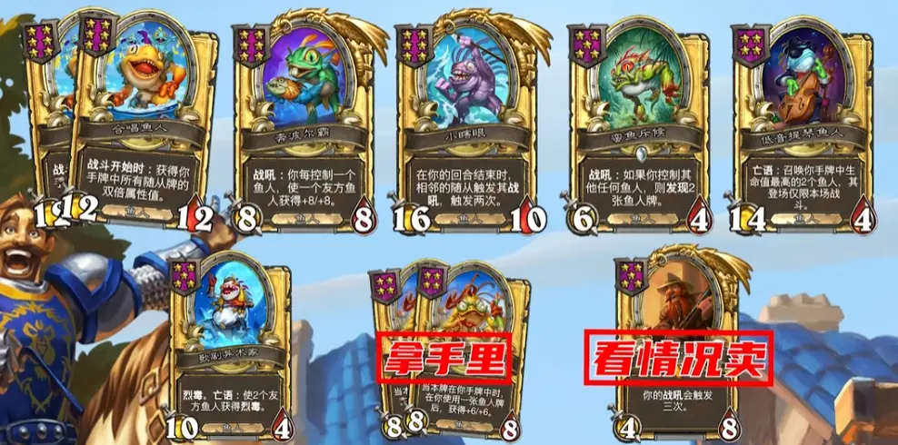
盘丝洞 | 13 |  |  | 当本牌在手牌中时，在你使用一张盘丝洞部将后，获得+3/+3 | 3 |  |  |  | 手牌
盘丝洞 | 14 |  |  | 当本牌在手牌中时，在你使用一张盘丝洞部将后，获得+6/+6 | 3 |  |  |  | 手牌
盘丝洞 | 15 |  |  | 残念：获得1张属性增强类神通 | 3 |  |  |  | 神通
盘丝洞 | 16 |  |  | 残念：获得2张属性增强类神通 | 3 |  |  |  | 神通
盘丝洞 | 17 |  |  | 残念：召唤你手牌中生命值最高的1个盘丝洞部将 | 4 |  |  |  | 手牌/下毒
盘丝洞 | 18 |  | 白骨精 | 残念：召唤你手牌中生命值最高的2个盘丝洞部将 | 4 |  |  |  | 手牌/下毒
盘丝洞 | 19 |  |  | 护盾，每当本随从获得属性值时，使该数值额外增加 +1/+1，无论它在哪里。 | 4 |  |  |  | 手牌/登场
盘丝洞 | 20 |  |  | 护盾，每当本随从获得属性值时，使该数值额外增加 +2/+2，无论它在哪里。 | 4 |  |  |  | 手牌/登场
盘丝洞 | 21 |  |  | 出售：使属性增强类的神通额外+1/+1 | 4 |  |  |  | 神通
盘丝洞 | 22 |  |  | 出售：使属性增强类的神通额外+2/+2 | 4 |  |  |  | 神通
盘丝洞 | 23 |  | 蜘蛛精 | 猛毒，鼓舞：使1个盘丝洞部将获得猛毒 | 5 |  |  |  | 下毒
盘丝洞 | 24 |  |  | 猛毒，鼓舞：使2个盘丝洞部将获得猛毒 | 5 |  |  |  | 下毒
盘丝洞 | 25 |  |  | 登场：使友方盘丝洞部将获得+2/+2，无论他们在哪里 | 5 |  |  |  | 登场
盘丝洞 | 26 |  |  | 登场：使友方盘丝洞部将获得+4/+4，无论他们在哪里 | 5 |  |  |  | 登场
盘丝洞 | 27 |  |  | 登场：探寻1张盘丝洞部将 | 5 |  |  |  | 经济
盘丝洞 | 28 |  |  | 登场：探寻2张盘丝洞部将 | 5 |  |  |  | 经济
盘丝洞 | 29 |  |  | 登场：你部署区每有1个盘丝洞部将，使一个友方盘丝洞部将+2/+2 | 6 |  |  |  | 登场
盘丝洞 | 30 |  |  | 登场：你部署区每有1个盘丝洞部将，使一个友方盘丝洞部将+4/+4 | 6 |  |  |  | 登场
盘丝洞 | 31 |  | 百眼魔君 | 护盾，当该部将获得属性值时，手牌中的1个随从同样获得对应属性值 | 6 |  |  |  | 手牌
盘丝洞 | 32 |  |  | 护盾，当该部将获得属性值时，手牌中的1个随从同样获得双倍属性值 | 6 |  |  |  | 手牌
盘丝洞 | 33 |  | 蜘蛛女王 | 先手：获得手牌中所有随从的属性值 | 6 |  |  |  | 手牌
盘丝洞 | 34 |  |  | 先手：获得手牌中所有随从的双倍属性值 | 6 |  |  |  | 手牌
盘丝洞 | 35 |  | 盘丝大仙 | 每回合前1次购买神通时，获得1张记录了该神通的紫霞门徒 | 6 |  |  |  | 神通
盘丝洞 | 36 |  |  | 每回合前2次购买神通时，获得1张记录了该神通的紫霞门徒 | 6 |  |  |  | 神通
 | 37 |  |  | 登场：释放记住的法术 |  |  |  |  |  | 衍生
 | 38 |  |  | 登场：释放记住的法术2次 |  |  |  |  |  | 衍生

